Тепловентиляторы
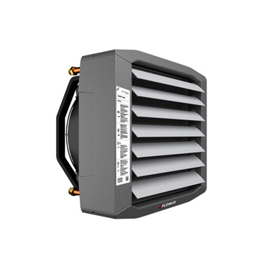 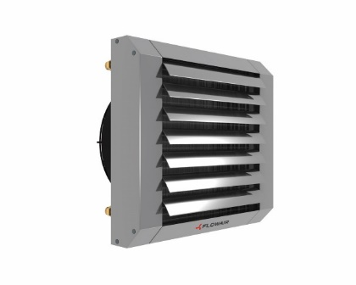 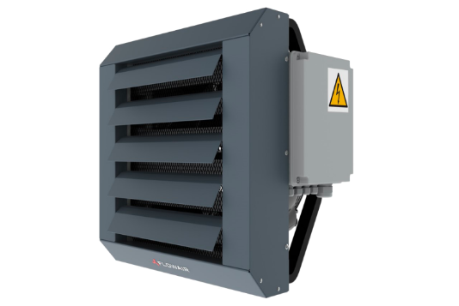 |  | Сайт: www.flowair-russia.ru Тел: +7 495 669 86 99 | Получить доп скидку? Заказать: info@6698699.ru
Артикул | Товар | Розничная EUR | Ваша цена EUR

10788 | Двухходовой клапан с сервоприводом типа: EXT SW E202V4C7 (SRQ2d 3/4) | 103.00 | 92.7
14207 | Механический дверной датчик DCm | 58.00 | 52.2
14250 | Монтажные консоли для ELiS DUO / A / T (горизонтальные) | 58.00 | 52.2
14273 | Монтажные консоли для ELiS DUO / A / T (горизонтальные) | 58.00 | 52.2
51957 | Воздухонагреватель: модель LEO L1 в комплекте с консолью и комнатным термостатом | 455.00 | 409.5
51958 | Воздухонагреватель: модель LEO L2 в комплекте с консолью и комнатным термостатом | 510.00 | 459
51959 | Воздухонагреватель: модель LEO L3 в комплекте с консолью и комнатным термостатом | 535.00 | 481.5
51945 | Воздухонагреватель: модель LEO S1 в комплекте с консолью и комнатным термостатом | 340.00 | 306
51946 | Воздухонагреватель: модель LEO S2 в комплекте с консолью и комнатным термостатом | 351.00 | 315.9
51947 | Воздухонагреватель: модель LEO S3 в комплекте с консолью и комнатным термостатом | 359.00 | 323.1
52017 | Воздухонагреватель: модель LEO XL2 в комплекте с консолью и комнатным термостатом | 896.00 | 806.4
52021 | Воздухонагреватель: модель LEO XL3 в комплекте с консолью и комнатным термостатом | 1,002.00 | 901.8
56744 | Командоконтроллер скорости вращения с жидкокристаллическим дисплеем (T-box) (Zone) | 550.00 | 495
52647 | Распределительная коробка RХ | 227.00 | 204.3
10803 | Двухходовой клапан с сервоприводом типа: EXT SW E152V4C3 (SRQ2d 1/2) | 97.00 | 87.3
14262 | Монтажные консоли для ELiS T (вертикальные) | 94.00 | 84.6
10546 | Наружный датчик температуры с классом защиты IP 65 (PT1000 IP65) | 59.00 | 53.1
52625 | Командоконтроллер скорости вращения с жидкокристаллическим дисплеем (T-box) | 275.00 | 247.5
52070 | Дестратификатор (подпотолочный вентилятор): модель LEO D S | 267.00 | 240.3
52074 | Дестратификатор (подпотолочный вентилятор): модель LEO DT S | 294.00 | 264.6
10791 | Наружный датчик температуры с классом защиты IP 65 (NTCIP65) | 57.00 | 51.3
52080 | Дестратификатор (подпотолочный вентилятор): модель LEO D S BMS | 492.00 | 442.8
52071 | Дестратификатор (подпотолочный вентилятор): модель LEO D L | 396.00 | 356.4
52635 | Модуль управления: DRV D | 259.00 | 233.1
52076 | Дестратификатор (подпотолочный вентилятор): модель LEO DT L | 396.00 | 356.4
52081 | Дестратификатор (подпотолочный вентилятор): модель LEO D L BMS | 612.00 | 550.8
52072 | Дестратификатор (подпотолочный вентилятор): модель LEO D XL | 474.00 | 426.6
52077 | Дестратификатор (подпотолочный вентилятор): модель LEO DT XL | 522.00 | 469.8
52082 | Дестратификатор (подпотолочный вентилятор): модель LEO D XL BMS | 756.00 | 680.4
53468 | Смесительная камера для воздухонагревателей модель: KM S в комплекте с автоматикой и консолью | 1,441.00 | 1296.9
53467 | Смесительная камера для воздухонагревателей модель: KM L в комплекте с автоматикой и консолью | 1,494.00 | 1344.6
53466 | Смесительная камера для воздухонагревателей модель: KM XL в комплекте с автоматикой и консолью | 1,861.00 | 1674.9
10805 | Трехходовой клапан с сервоприводом типа: EXT SW E203V4C7 (SRQ3d 3/4) | 106.00 | 95.4
52041 | Воздухонагреватель модель LEO EL S BMS в комплекте с консолью (с комплектом автоматики) | 1,250.00 | 1125
52043 | Воздухонагреватель модель LEO EL L BMS в комплекте с консолью (с комплектом автоматики) | 1,535.00 | 1381.5
90541 | Модуль управления: DRV ELIS | 211.00 | 189.9
53131 | Монтажные консоли для ELiS C W | 90.00 | 81
53132 | Монтажные консоли для ELiS C E | 90.00 | 81
11775 | Контроллер со встроенным термостатом HMI | 126.00 | 113.4
56150 | Воздухонагреватель модель LEO COOL L3 в комплекте с консолью | 1,210.00 | 1089
56151 | Водяной воздухоохладитель/нагреватель LEO COOL XL4, в комплекте с консолью | 1,780.00 | 1602
55249 | Воздухонагреватель модель LEO COOL L3 BMS в комплекте с консолью | 1,446.00 | 1301.4
55250 | Воздухонагреватель модель LEO COOL XL4 BMS в комплекте с консолью | 2,056.00 | 1850.4
56174 | Смесительная камера для электрических воздухонагревателей KM S в комплекте с автоматикой и консолью | 1,382.00 | 1243.8
55141 | Смесительная камера для электрических воздухонагревателей KM L в комплекте с автоматикой и консолью | 1,470.00 | 1323
56188 | Магнитный щит управления типа DCm6T | 58.00 | 52.2
52628 | Модуль управления: DRV V | 243.00 | 218.7
55190 | Командоконтроллер скорости вращения с жидкокристаллическим дисплеем (T-box) (противопожарная защита) | 275.00 | 247.5
56271 | Монтажная консоль для горизонтальной/вертикальной установки завес SLIM 100/150/200 (Чёрная) | 48.00 | 43.2
56379 | Модуль управления: DRV SLIM | 211.00 | 189.9
52042 | Электрический отопительный аппарат LEO EL L BMS, с комплектом автоматики | 1,455.00 | 1309.5
57401 | Воздухонагреватель: модель LEO EL S BMS в комплекте с консолью и датчиком температуры PT1000 | 1,297.00 | 1167.3
57400 | Воздухонагреватель: модель LEO EL L BMS в комплекте с консолью и датчиком температуры PT1000 | 1,577.00 | 1419.3
52040 | Электрический отопительный аппарат LEO EL S BMS, с комплектом автоматики | 1,195.00 | 1075.5
40005 | SRQ2d-3/4 2-ходовой клапан с сервоприводом IP65 | 115.00 | 103.5
40000 | SRQ2d-1' 2-ходовой клапан с сервоприводом IP65 | 173.00 | 155.7
11839 | Консоль KM | 76.00 | 68.4
10996 | Комнатный термостат со встроенным переключателем скорости: TS | 40.00 | 36
10804 | Трехходовой клапан с сервоприводом типа: EXT SW E153V4C3 (SRQ3d 1/2) | 100.00 | 90

Тепловые завесы
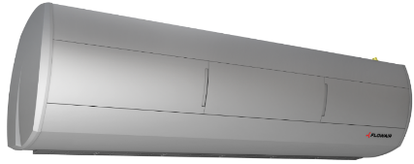 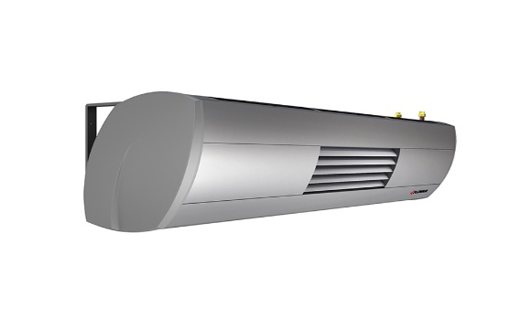 |  | Сайт: www.flowair-russia.ru Тел: +7 495 669 86 99 | Получить доп скидку? Заказать: info@6698699.ru
Артикул | Товар | Розничная EUR | Ваша цена EUR

10788 | Двухходовой клапан с сервоприводом типа: EXT SW E202V4C7 (SRQ2d 3/4) | 103.00 | 92.7
14260 | Воздушная завеса без обогрева ELiS T-N-200 | 826.00 | 743.4
14258 | Воздушная завеса без обогрева ELiS T-N-100 | 542.00 | 487.8
14207 | Механический дверной датчик DCm | 58.00 | 52.2
14250 | Монтажные консоли для ELiS DUO / A / T (горизонтальные) | 58.00 | 52.2
14273 | Монтажные консоли для ELiS DUO / A / T (горизонтальные) | 58.00 | 52.2
57301 | Воздушная завеса без обогрева ELiS G-N-150 | 735.00 | 661.5
57302 | Воздушная завеса без обогрева ELiS G-N-200 | 980.00 | 882
56744 | Командоконтроллер скорости вращения с жидкокристаллическим дисплеем (T-box) (Zone) | 550.00 | 495
14259 | Воздушная завеса без обогрева ELiS T-N-150 | 686.00 | 617.4
14254 | Воздушная завеса с водяным обогревом ELiS T-W-200 | 955.00 | 859.5
52647 | Распределительная коробка RХ | 227.00 | 204.3
10803 | Двухходовой клапан с сервоприводом типа: EXT SW E152V4C3 (SRQ2d 1/2) | 97.00 | 87.3
14262 | Монтажные консоли для ELiS T (вертикальные) | 94.00 | 84.6
10546 | Наружный датчик температуры с классом защиты IP 65 (PT1000 IP65) | 59.00 | 53.1
52625 | Командоконтроллер скорости вращения с жидкокристаллическим дисплеем (T-box) | 275.00 | 247.5
10791 | Наружный датчик температуры с классом защиты IP 65 (NTCIP65) | 57.00 | 51.3
52635 | Модуль управления: DRV D | 259.00 | 233.1
14253 | Воздушная завеса с водяным обогревом ELiS T-W-150 | 813.00 | 731.7
10805 | Трехходовой клапан с сервоприводом типа: EXT SW E203V4C7 (SRQ3d 3/4) | 106.00 | 95.4
14252 | Воздушная завеса с водяным обогревом ELiS T-W-100 | 663.00 | 596.7
14275 | Воздушная завеса с водяным обогревом ELiS B-W-100 | 1,107.00 | 996.3
14276 | Воздушная завеса с водяным обогревом ELiS B-W-150 | 1,143.00 | 1028.7
14277 | Воздушная завеса с водяным обогревом ELiS B-W-200 | 1,367.00 | 1230.3
14266 | Воздушная завеса с водяным обогревом ELiS A-W-100 | 1,205.00 | 1084.5
14267 | Воздушная завеса с водяным обогревом ELiS A-W-150 | 1,431.00 | 1287.9
14268 | Воздушная завеса с водяным обогревом ELiS A-W-200 | 1,827.00 | 1644.3
14257 | Воздушная завеса с электрическим обогревом ELiS T-E-200 | 1,254.00 | 1128.6
14256 | Воздушная завеса с электрическим обогревом ELiS T-E-150 | 1,027.00 | 924.3
14255 | Воздушная завеса с электрическим обогревом ELiS T-E-100 | 795.00 | 715.5
14281 | Воздушная завеса без обогрева ELiS B-N-100 | 839.00 | 755.1
56187 | Щит управления типа DCe6T | 126.00 | 113.4
14282 | Воздушная завеса без обогрева ELiS B-N-150 | 993.00 | 893.7
14283 | Воздушная завеса без обогрева ELiS B-N-200 | 1,205.00 | 1084.5
14280 | Воздушная завеса с электрическим обогревом ELiS B-E-200 | 1,649.00 | 1484.1
14279 | Воздушная завеса с электрическим обогревом ELiS B-E-150 | 1,391.00 | 1251.9
14278 | Воздушная завеса с электрическим обогревом ELiS B-E-100 | 1,133.00 | 1019.7
14269 | Воздушная завеса с электрическим обогревом ELiS A-E-100 | 1,386.00 | 1247.4
14245 | Воздушная завеса с электрическим обогревом ELiS A-E-150 | 1,966.00 | 1769.4
14251 | Воздушная завеса с электрическим обогревом ELiS A-E-200 | 2,273.00 | 2045.7
14265 | Воздушная завеса без обогрева ELiS A-N-200 | 1,714.00 | 1542.6
14264 | Воздушная завеса без обогрева ELiS A-N-150 | 1,361.00 | 1224.9
14263 | Воздушная завеса без обогрева ELiS A-N-100 | 1,071.00 | 963.9
56103 | Воздушная завеса с водяным обогревом: модель SLIM-W-150 (Белая) | 630.00 | 567
90541 | Модуль управления: DRV ELIS | 211.00 | 189.9
53131 | Монтажные консоли для ELiS C W | 90.00 | 81
53132 | Монтажные консоли для ELiS C E | 90.00 | 81
14248 | Воздушная завеса без обогрева ELiS G-N-50 | 384.00 | 345.6
11775 | Контроллер со встроенным термостатом HMI | 126.00 | 113.4
14495 | Воздушная завеса с водяным обогревом: модель ELiS C-W-100 в комплекте с термостатом | 408.00 | 367.2
14496 | Воздушная завеса с водяным обогревом: модель ELiS C-W-150 в комплекте с термостатом | 547.00 | 492.3
14497 | Воздушная завеса с водяным обогревом: модель ELiS C-W-200 в комплекте с термостатом | 671.00 | 603.9
14498 | Воздушная завеса с электрическим обогревом модель ELiS C-E-100 в комплекте с термостатом | 395.00 | 355.5
14499 | Воздушная завеса с электрическим обогревом модель ELiS C-E-150 в комплекте с термостатом | 521.00 | 468.9
14500 | Воздушная завеса с электрическим обогревом модель ELiS C-E-200 в комплекте с термостатом | 660.00 | 594
56188 | Магнитный щит управления типа DCm6T | 58.00 | 52.2
52628 | Модуль управления: DRV V | 243.00 | 218.7
56270 | Монтажная консоль для горизонтальной/вертикальной установки завес SLIM 100/150/200 (Белая) | 48.00 | 43.2
56133 | Воздушная завеса с электрическим обогревом: модель SLIM-E-150 (Белая) | 726.00 | 653.4
56134 | Воздушная завеса с электрическим обогревом: модель SLIM-E-200 (Белая) | 819.00 | 737.1
56102 | Воздушная завеса с водяным обогревом: модель SLIM-W-100 (Белая) | 542.00 | 487.8
56104 | Воздушная завеса с водяным обогревом: модель SLIM-W-200 (Белая) | 766.00 | 689.4
56087 | Воздушная завеса без обогрева: модель SLIM-N-100 (Белая) | 454.00 | 408.6
56088 | Воздушная завеса без обогрева: модель SLIM-N-150 (Белая) | 517.00 | 465.3
56089 | Воздушная завеса без обогрева: модель SLIM-N-200 (Белая) | 592.00 | 532.8
55190 | Командоконтроллер скорости вращения с жидкокристаллическим дисплеем (T-box) (противопожарная защита) | 275.00 | 247.5
56208 | Воздушная завеса без обогрева: модель SLIM-N-100 (Черная) | 454.00 | 408.6
56209 | Воздушная завеса без обогрева: модель SLIM-N-150 (Черная) | 517.00 | 465.3
56210 | Воздушная завеса без обогрева: модель SLIM-N-200 (Черная) | 592.00 | 532.8
56211 | Воздушная завеса с водяным обогревом: модель SLIM-W-100 (Чёрная) | 542.00 | 487.8
56212 | Воздушная завеса с водяным обогревом: модель SLIM-W-150 (Чёрная) | 630.00 | 567
56213 | Воздушная завеса с водяным обогревом: модель SLIM-W-200 (Чёрная) | 766.00 | 689.4
56205 | Воздушная завеса с электрическим обогревом: модель SLIM-E-100 (Чёрная) | 600.00 | 540
56206 | Воздушная завеса с электрическим обогревом: модель SLIM-E-150 (Чёрная) | 726.00 | 653.4
56207 | Воздушная завеса с электрическим обогревом: модель SLIM-E-200 (Чёрная) | 819.00 | 737.1
56271 | Монтажная консоль для горизонтальной/вертикальной установки завес SLIM 100/150/200 (Чёрная) | 48.00 | 43.2
56379 | Модуль управления: DRV SLIM | 211.00 | 189.9
52042 | Электрический отопительный аппарат LEO EL L BMS, с комплектом автоматики | 1,455.00 | 1309.5
52040 | Электрический отопительный аппарат LEO EL S BMS, с комплектом автоматики | 1,195.00 | 1075.5
40005 | SRQ2d-3/4 2-ходовой клапан с сервоприводом IP65 | 115.00 | 103.5
40000 | SRQ2d-1' 2-ходовой клапан с сервоприводом IP65 | 173.00 | 155.7
11839 | Консоль KM | 76.00 | 68.4
57296 | Воздушная завеса с водяным обогревом ELiS G-W-150 | 993.00 | 893.7
57299 | Воздушная завеса с водяным обогревом ELiS G-W-150 2R | 1,182.00 | 1063.8
57297 | Воздушная завеса с водяным обогревом ELiS G-W-200 | 1,233.00 | 1109.7
57300 | Воздушная завеса с водяным обогревом ELiS G-W-200 2R | 1,406.00 | 1265.4
57290 | Воздушная завеса с электрическим обогревом ELiS G-E-150 | 1,226.00 | 1103.4
57291 | Воздушная завеса с электрическим обогревом ELiS G-E-200 | 1,613.00 | 1451.7
10996 | Комнатный термостат со встроенным переключателем скорости: TS | 40.00 | 36
10804 | Трехходовой клапан с сервоприводом типа: EXT SW E153V4C3 (SRQ3d 1/2) | 100.00 | 90

